Long_Term_Avg
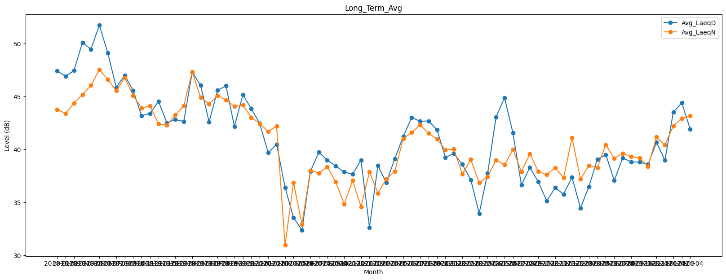
Date | Avg_LaeqD | Avg_LaeqN
2018-01 | 47.410397144 | 43.789187561
2018-02 | 46.912472319 | 43.394343571
2018-03 | 47.457471177 | 44.386394648
2018-04 | 50.104475415 | 45.188056525
2018-05 | 49.466775577 | 46.044509668
2018-06 | 51.728297395 | 47.53110862
2018-07 | 49.098847552 | 46.608288924
2018-08 | 45.86696194 | 45.541202993
2018-09 | 46.994006875 | 46.770223878
2018-10 | 45.560456111 | 45.105763517
2018-11 | 43.184069352 | 43.888288815
2018-12 | 43.400525601 | 44.133532596
2019-01 | 44.541649236 | 42.399234199
2019-02 | 42.520688841 | 42.293709784
2019-03 | 42.827604779 | 43.262695302
2019-04 | 42.636240462 | 44.113617266
2019-05 | 47.301669791 | 47.33655994
2019-06 | 46.046848104 | 44.909927412
2019-07 | 42.6045353 | 44.290875412
2019-08 | 45.576738567 | 45.084616732
2019-09 | 46.010322915 | 44.684853786
2019-10 | 42.170776758 | 44.060887555
2019-11 | 45.162077911 | 44.203287495
2019-12 | 43.865004398 | 43.026314268
2020-01 | 42.444610324 | 42.438137284
2020-02 | 39.692037566 | 41.708008343
2020-03 | 40.491000256 | 42.199575685
2020-04 | 36.413710202 | 30.973269753
2020-05 | 33.573003338 | 36.884454579
2020-06 | 32.382265024 | 32.940494919
2020-07 | 37.928291704 | 38.026561077
2020-08 | 39.736213567 | 37.779667755
2020-09 | 39.00279429 | 38.355592116
2020-10 | 38.439515989 | 36.946832007
2020-11 | 37.872402571 | 34.840682111
2020-12 | 37.66435798 | 37.063840388
2021-01 | 38.986843492 | 34.602793453
2021-02 | 32.651142759 | 37.875817606
2021-03 | 38.492974663 | 35.872877302
2021-04 | 36.866381439 | 37.21941642
2021-05 | 39.128037879 | 37.942233949
2021-06 | 41.228495803 | 41.038393589
2021-07 | 43.017992803 | 41.59359512
2021-08 | 42.661703806 | 42.317251848
2021-09 | 42.691626415 | 41.521293163
2021-10 | 41.859924528 | 40.987124604
2021-11 | 39.253106499 | 39.96501056
2021-12 | 39.624517737 | 40.029311963
2022-01 | 38.592296647 | 37.662848223
2022-02 | 37.141869807 | 39.053275205
2022-03 | 33.968165655 | 36.863375609
2022-04 | 37.749125946 | 37.426547839
2022-05 | 43.060255438 | 38.984730998
2022-06 | 44.891780379 | 38.545184313
2022-07 | 41.551620259 | 40.001919578
2022-08 | 36.641593269 | 37.897374645
2022-09 | 38.303791468 | 39.588419808
2022-10 | 36.950627255 | 37.908585035
2022-11 | 35.150025445 | 37.633714675
2022-12 | 36.389268447 | 38.269192474
2023-01 | 35.783532608 | 37.33087442
2023-02 | 37.375262897 | 41.113991135
2023-03 | 34.463645686 | 37.211367203
2023-04 | 36.493020496 | 38.498727949
2023-05 | 39.070833239 | 38.284647798
2023-06 | 39.504644232 | 40.449412129
2023-07 | 37.068955196 | 39.162822229
2023-08 | 39.195121199 | 39.616784944
2023-09 | 38.835317387 | 39.341820403
2023-10 | 38.803027534 | 39.189543378
2023-11 | 38.587235955 | 38.401087481
2023-12 | 40.674387044 | 41.175078469
2024-01 | 38.987629249 | 40.407455781
2024-02 | 43.518296695 | 42.223070442
2024-03 | 44.405005259 | 42.910940802
2024-04 | 41.918315007 | 43.169209901

